상품제안서
미니밴드구급함(데일밴드大+中+小)24개입SET | 상품코드: F03971

 |  |  |  |  |  |  | 02-412-0044 | www.easy1.co.kr
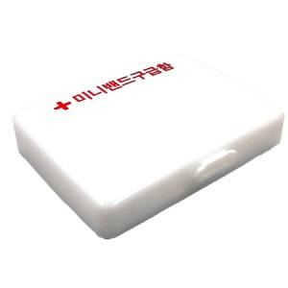

【상세/제작정보】 | 스티커인쇄및부착 or 케이스1도인쇄 택1 입니다.

【인쇄/포장옵션】 | 실크, 스티커 / 포장불가능

【공급단가】 | 수량 | 300~ | 500~ | 1,000~ | 3,000~ | 5,000~
*VAT별도 | 단가 | 950원 | 900원 | 800원 | 750원 | 720원

【상품 URL】 | https://dev.easy1.co.kr:443/src/goods_detail.php?gdno=3971

